sheet1
徐工挖掘机械有限公司 |  |  | 产品型号 |  | XE27E.00II |  | 车间 | 微挖线 |  |  | 工作中心 |  |  | Z10B041 |  |  |  | 父项图号 |  | XE27E.13II.4
装配作业标准书 |  |  | 产品名称 |  | 履带式液压挖掘机 |  | 工位名称 | 发动机部装 |  |  | 工步 |  |  | 联轴器安装 |  |  |  | 父项描述 |  | 发动机安装
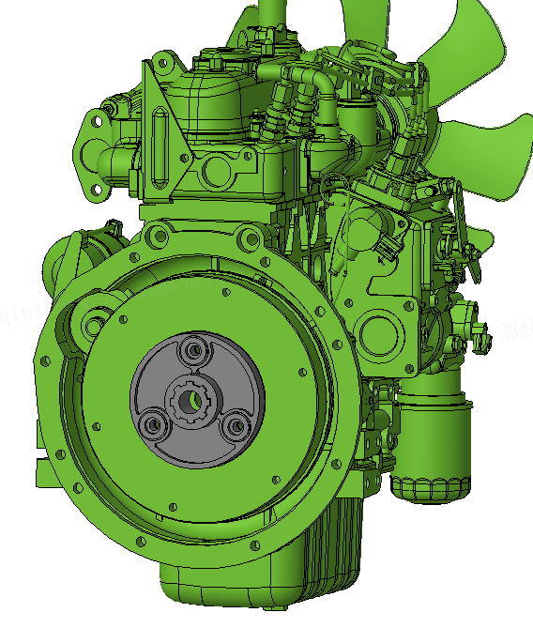 |  |  |  |  |  |  |  |  | 基准 |  |  | 工具/设备 |  |  |  | 序号 | 物料描述 |  |  |  |  |  | 数量
 |  |  |  |  |  |  |  |  |  |  |  |  |  |  |  | 1 | D1105-E4B-XCM-2 发动机（国四） |  |  |  |  |  | 1
 |  |  |  |  |  |  |  |  |  |  |  |  |  |  |  | 2 | RJ-XGXW191008CB 联轴器 |  |  |  |  |  | 1
 |  |  |  |  |  |  |  |  |  |  |  |  |  |  |  | 3
 |  |  |  |  |  |  |  |  |  |  |  |  |  |  |  | 4
 |  |  |  |  |  |  |  |  |  |  |  |  |  |  |  | 5
 |  |  |  |  |  |  |  |  |  |  |  |  |  |  |  | 6
 |  |  |  |  |  |  |  |  |  |  |  |  |  |  |  | 7
1
联轴器端面与发动机端面贴合（一体式）
 |  |  |  |  |  |  |  |  |  |  |  |  |  |  |  | 8
 |  |  |  |  |  |  |  |  |  |  |  |  |  |  |  | 9
 |  |  |  |  |  |  |  |  |  |  |  |  |  |  |  | 10
 |  |  |  |  |  |  |  |  |  |  |  |  |  |  |  | 11
 |  |  |  |  |  |  |  |  |  |  |  |  |  |  |  | 12
 |  |  |  |  |  |  |  |  |  |  |  |  |  |  |  | 13
 |  |  |  |  |  |  |  |  |  |  |  |  |  |  |  | 14
 |  |  |  |  |  |  |  |  | 步骤 |  | 作业内容 |  | 工作要领 |  |  |  |  |  | 控制 点 |  | 防漏措施 | 不合格 预测
2
 |  |  |  |  |  |  |  |  | 1 |  | 联轴器安装 |  | 按图示将联轴器安装到位，联轴器端面与发动机端面贴合（一体式） |  |  |  |  |  | 正 |  | / | 安装错误

 |  |  |  |  |  | 文件编号 |  |  |  | 编制（日期） |  |  |  |  | 审核（日期） |  |  | 会签（日期） |  |  | 批准（日期）
 |  |  |  |  |  | ZPBZ-XE27E.00II-A |  |  |  | 董肖君 |  |  |  |  | 周振祥 |  |  | 张玉顶-装配三厂 |  |  | 方荣超
标记 | 处数 | 更改通知编号 |  | 签字 |  |  |  |  |  | 2026-02-05 |  |  |  |  | 2026-02-05 |  |  | 2026-02-07 |  |  | 2026-02-07

sheet2
徐工挖掘机械有限公司 |  |  | 产品型号 |  | XE27E.00II |  | 车间 | 微挖线 |  |  | 工作中心 |  |  | Z10B041 |  |  |  | 父项图号 |  | XE27E.13II.4
装配作业标准书 |  |  | 产品名称 |  | 履带式液压挖掘机 |  | 工位名称 | 发动机部装 |  |  | 工步 |  |  | 安装支腿和油泵连接盘 |  |  |  | 父项描述 |  | 发动机安装
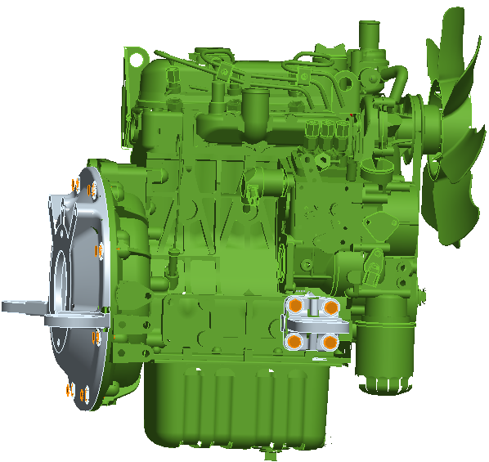 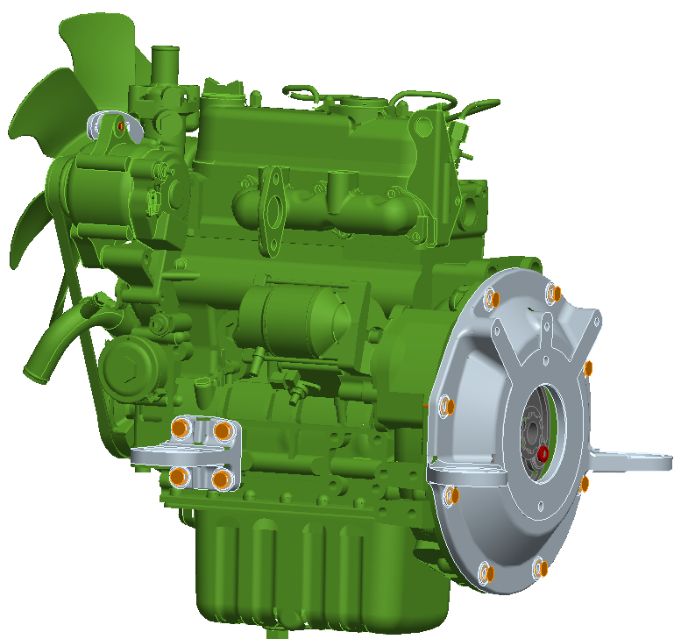 |  |  |  |  |  |  |  |  | 基准 |  |  | 工具/设备 |  |  |  | 序号 | 物料描述 |  |  |  |  |  | 数量
 |  |  |  |  |  |  |  |  | 49Nm |  |  | S8定扭扳手 |  |  |  | 1 | GB/T70.1-2008 螺钉 M10×1.25×35 10.9(镀蓝白锌) |  |  |  |  |  | 3
 |  |  |  |  |  |  |  |  |  |  |  |  |  |  |  | 2 | XE27E.13.4-1 油泵连接盘 |  |  |  |  |  | 1
6
5
 |  |  |  |  |  |  |  |  |  |  |  |  |  |  |  | 3 | XE27E.13.4-3 左前支腿 |  |  |  |  |  | 1
 |  |  |  |  |  |  |  |  |  |  |  |  |  |  |  | 4 | XE27E.13.4-2 右前支腿 |  |  |  |  |  | 1
 |  |  |  |  |  |  |  |  |  |  |  |  |  |  |  | 5 | GB/T5786-2000 螺栓 M10×1.25×25 10.9(久美特) |  |  |  |  |  | 16
6
5
2
 |  |  |  |  |  |  |  |  |  |  |  |  |  |  |  | 6 | GB/T97.1-2002 垫圈 10 300HV(久美特) |  |  |  |  |  | 16
 |  |  |  |  |  |  |  |  |  |  |  |  |  |  |  | 7
 |  |  |  |  |  |  |  |  |  |  |  |  |  |  |  | 8
3
 |  |  |  |  |  |  |  |  |  |  |  |  |  |  |  | 9
1
 |  |  |  |  |  |  |  |  |  |  |  |  |  |  |  | 10
 |  |  |  |  |  |  |  |  |  |  |  |  |  |  |  | 11
 |  |  |  |  |  |  |  |  |  |  |  |  |  |  |  | 12
 |  |  |  |  |  |  |  |  |  |  |  |  |  |  |  | 13
 |  |  |  |  |  |  |  |  |  |  |  |  |  |  |  | 14
 |  |  |  |  |  |  |  |  | 步骤 |  | 作业内容 |  | 工作要领 |  |  |  |  |  | 控制 点 |  | 防漏措施 | 不合格 预测
6
5
 |  |  |  |  |  |  |  |  | 1 |  | 安装联轴器 |  | 按《发动机联轴器装配作业规范》用序1将联轴器固定，为防止飞轮盘跟转，使用专用工装固定 |  |  |  |  |  | 品 |  | 记号笔 | 漏紧

4
 |  |  |  |  |  |  |  |  | 2 |  | 安装连接盘 |  | 按照《T60 F 154 螺栓装配扭矩规范》用序5、6将序2安装在发动机上 |  |  |  |  |  | 品 |  | 记号笔 | 漏紧

 |  |  |  |  |  |  |  |  | 3 |  | 安装支腿 |  | 按照《T60 F 154 螺栓装配扭矩规范》用序5、6将序3、4安装在发动机上，支腿和发动机贴合面为油漆面，要求无油污 |  |  |  |  |  | 品 |  | 记号笔 | 漏紧

 |  |  |  |  |  | 文件编号 |  |  |  | 编制（日期） |  |  |  |  | 审核（日期） |  |  | 会签（日期） |  |  | 批准（日期）
 |  |  |  |  |  | ZPBZ-XE27E.00II-A |  |  |  | 董肖君 |  |  |  |  | 周振祥 |  |  | 张玉顶-装配三厂 |  |  | 方荣超
标记 | 处数 | 更改通知编号 |  | 签字 |  |  |  |  |  | 2026-02-05 |  |  |  |  | 2026-02-05 |  |  | 2026-02-07 |  |  | 2026-02-07

sheet3
徐工挖掘机械有限公司 |  |  | 产品型号 |  | XE27E.00II |  | 车间 | 微挖线 |  |  | 工作中心 |  |  | Z10B041 |  |  |  | 父项图号 |  | XE27E.13II.4
装配作业标准书 |  |  | 产品名称 |  | 履带式液压挖掘机 |  | 工位名称 | 发动机部装 |  |  | 工步 |  |  | 安装涨紧架 |  |  |  | 父项描述 |  | 发动机安装
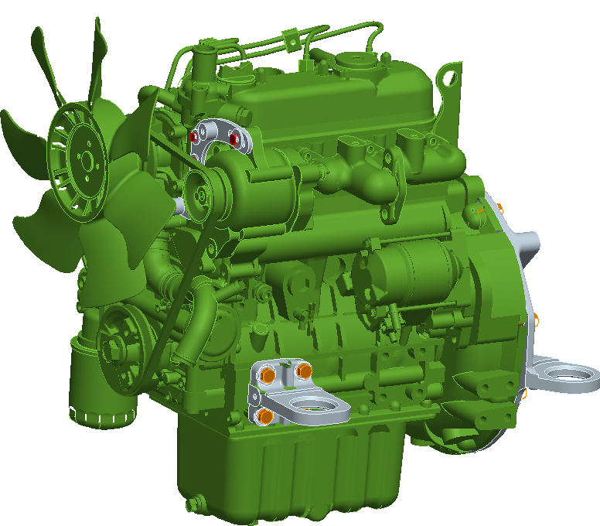 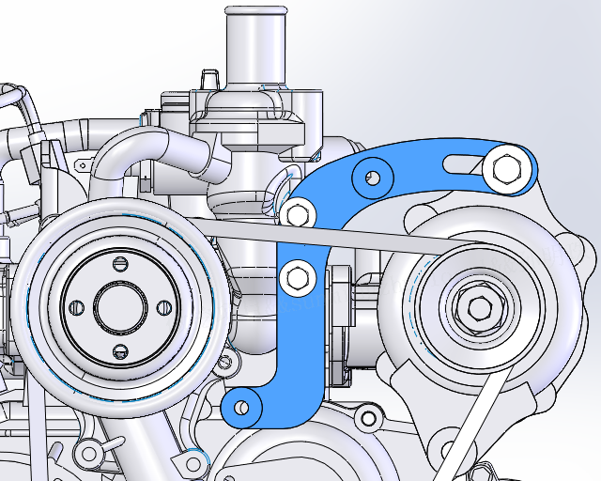 |  |  |  |  |  |  |  |  | 基准 |  |  | 工具/设备 |  |  |  | 序号 | 物料描述 |  |  |  |  |  | 数量
1
 |  |  |  |  |  |  |  |  |  |  |  |  |  |  |  | 1 | D1105-E4B-XCM-2 发动机（国四） |  |  |  |  |  | /
 |  |  |  |  |  |  |  |  |  |  |  |  |  |  |  | 2 | XE27E.13.4.3 发电机涨紧架 |  |  |  |  |  | 1
 |  |  |  |  |  |  |  |  |  |  |  |  |  |  |  | 3 | GB/T5783-2000 螺栓 M6×16(镀蓝白锌) |  |  |  |  |  | 1
 |  |  |  |  |  |  |  |  |  |  |  |  |  |  |  | 4 | GB/T96.1-2002 垫圈 6(镀蓝白锌) |  |  |  |  |  | 2
 |  |  |  |  |  |  |  |  |  |  |  |  |  |  |  | 5 | GB/T5783-2000 螺栓 M8×30 10.9(镀蓝白锌) |  |  |  |  |  | 1
 |  |  |  |  |  |  |  |  |  |  |  |  |  |  |  | 6 | GB/T96.1-2002 垫圈 8 300HV(镀蓝白锌) |  |  |  |  |  | 1
 |  |  |  |  |  |  |  |  |  |  |  |  |  |  |  | 7 | GB/T5783-2000 螺栓 M6×55(镀蓝白锌) |  |  |  |  |  | 1
 |  |  |  |  |  |  |  |  |  |  |  |  |  |  |  | 8 | XE27E.13.4-5 垫片 |  |  |  |  |  | 1
 |  |  |  |  |  |  |  |  |  |  |  |  |  |  |  | 9
3
4
2
5
6
8
 |  |  |  |  |  |  |  |  |  |  |  |  |  |  |  | 10
 |  |  |  |  |  |  |  |  |  |  |  |  |  |  |  | 11
7
4
 |  |  |  |  |  |  |  |  |  |  |  |  |  |  |  | 12
 |  |  |  |  |  |  |  |  |  |  |  |  |  |  |  | 13
 |  |  |  |  |  |  |  |  |  |  |  |  |  |  |  | 14
 |  |  |  |  |  |  |  |  | 步骤 |  | 作业内容 |  | 工作要领 |  |  |  |  |  | 控制 点 |  | 防漏措施 | 不合格 预测
 |  |  |  |  |  |  |  |  | 1 |  | 安装涨紧架 |  | 拆掉风扇、原有支架，按照《T60 F 154 螺栓装配扭矩规范》用序3-8将序2安装在序1上，然后复原风扇和支架,皮带涨紧力200-300Nm |  |  |  |  |  | 品 |  | 记号笔 | 漏紧

 |  |  |  |  |  | 文件编号 |  |  |  | 编制（日期） |  |  |  |  | 审核（日期） |  |  | 会签（日期） |  |  | 批准（日期）
 |  |  |  |  |  | ZPBZ-XE27E.00II-A |  |  |  | 董肖君 |  |  |  |  | 周振祥 |  |  | 张玉顶-装配三厂 |  |  | 方荣超
标记 | 处数 | 更改通知编号 |  | 签字 |  |  |  |  |  | 2026-02-05 |  |  |  |  | 2026-02-05 |  |  | 2026-02-07 |  |  | 2026-02-07

